English
 |  | ESP32CAM | M5Camera (A Model) | M5Camera (B Model) / M5CameraX / M5CameraF
Peripheral | Pins | 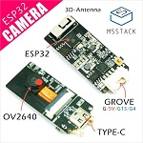 | 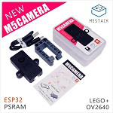 | 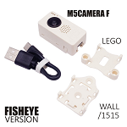 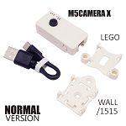
OV2640 Interface | SIO_D (SCCB Data) | IO25 | IO25 | IO22
 | VSYNC (Vertical Sync) | IO22 | IO22 | IO25
 | D2 (Pixel Data Bit 0) | IO17 | IO32 | IO32
GROVE Interface | SCL | IO4 | IO13 | IO13
 | SDA | IO13 | IO12 | IO4
LED | LED_Pin | IO16 | IO14 | IO14
BME280 (Optional) | SCL | IO4 | IO23 | IO23
 | SDA | IO13 | IO22 | IO22
MPU6050 (Optional) | SCL | IO4 | IO23 | IO23
 | SDA | IO13 | IO22 | IO22
Microphone (Optional) | see Note 2 | SPQ2410-OUT Pin -> IO32 | SPM1423-SCL Pin -> IO2 | SPM1423-SCL Pin -> IO2
 |  | / | SPM1423-SDA Pin -> IO4 | SPM1423-SDA Pin -> IO4

Note: 1. Microphone Device Description: The device type of Microphone on ESP32CAM is SPQ2410. The one on M5Camera (A or B Model), M5CameraX and M5CameraF is SPM1423.

